宿泊証明書
宿泊証明書

 | チーム名

 | 下記のとおり宿泊があったことを証明いたします。

大会名 | 第３２回静岡県卓球スポーツ少年団 オープン卓球大会 兼 ニッタク杯
 | 令和６年 月 日（ ） | 名
宿泊年月日 | 令和６年 月 日（ ） | 名
及び宿泊者数 | 令和６年 月 日（ ） | 名
 | 令和６年 月 日（ ） | 名
宿 泊 者 数 計 |  | 名

令和６年 月 日

 | 宿泊証明欄

 | 住 所

印
 | 名 称

アクセス
＜会場のアクセス＞
他競技も開催され、会場の駐車場台数が確保できないため、ご迷惑をおかけします。

① | 大会会場の駐車場 |  | （台数制限あり） |  | 南駐車場のみです。
② | 会場付近の民間駐車場を利用 |  |  |  | （インターネットで検索 ・アキッパ、 軒先パーキング など・・）
③ | 近隣駅付近の駐車場を利用 |  |  |  | （インターネットで検索）
 | ・ＪＲ静岡駅周辺の駐車場を利用
 | ・新静岡駅 → （静鉄電車 １０分） → 県総合運動場駅 → 徒歩 １０分程度（会場）
 | 新静岡駅は、ＪＲ静岡駅から、徒歩 １０分程度 |  |  |  |  | （静鉄電車で検索）
 | ・ＪＲ東静岡駅 駐車場 |  |  |  |  | 「グランシップ静岡 で検索」
 | （会場までは、徒歩約２０分 またはタクシー）

セノバ（cenova)
 | ＜概略図＞

 |  |  |  | 新静岡駅
徒歩１０分
静鉄電車 １０分

ＪＲ
ＪＲ ３分
 |  | ＪＲ静岡駅
JR東静岡駅
県総合運動場駅

徒歩２０分

このはなアリーナ
徒歩１０分
 |  |  | 駐車場 ４００台

 |  |  |  |  |  |  | 草薙総合運動場

体育館周辺図
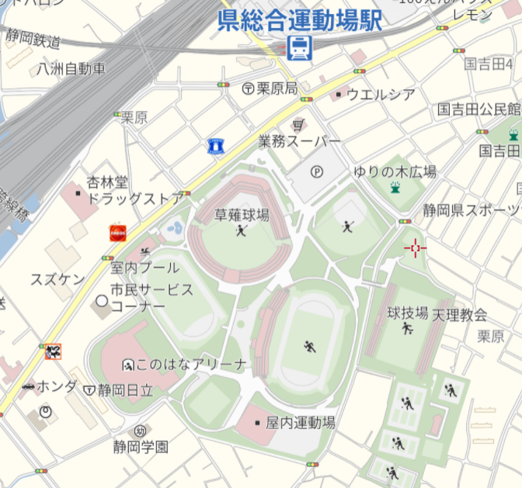
静鉄電車
体育館
周辺の
地図
駅の出口

北駐車場使用不可

草薙総合運動場

入口

体育館
送迎はここでしてください

南駐車場
南駐車場入口
東静岡駅

体育館玄関からは入れません

